Лист1
Коммерческое предложение № 729

от 12.10.2015

Заказчик:
Адрес и тел:

Профиль: | KBE |  |  | Всего по конструкциям 3582,15
Фурнитура: | ROTO FRANK (Германия) |  |  | Всего 3582,15
Площадь м.кв.: |  | 32.154 |  | Дополнительные материалы 40,93
Цвет уплотнителя: |  |  | черный | Итого 3623,08
 |  |  |  | Цены указаны в |  |  | USD
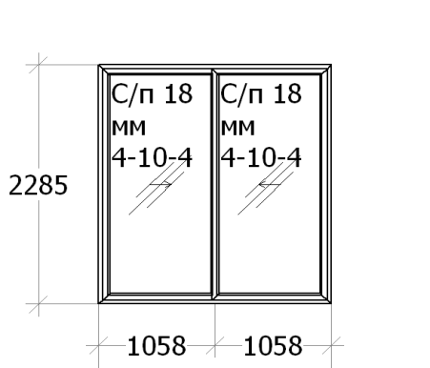
 |  |  |  | Наименование: |  | Конструкция 1 2115 x 2285 - 1 шт.
 |  |  |  | Цвет: | 1 стор Наруж |  |  |  | Серия: |  | Sliding
 |  |  |  | Остекление: |  |  |  | С/п 18 мм 4-10-4;
 |  |  |  | Площадь м.кв.: |  |  |  | 4.833
 |  |  |  | Стоимость: |  |  |  | 365.57
 |  |  |  | Сумма: |  |  |  | 365.57
 |  |  |  | Наименование |  |  |  |  |  | Кол-во
 |  |  |  | Ролик Roto Sliding 17 мм, шт. |  |  |  |  |  | 4
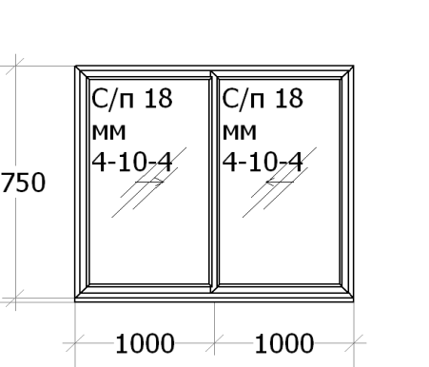
 |  |  |  | Наименование: |  | Конструкция 2 2000 x 1780 - 1 шт.
 |  |  |  | Цвет: | 1 стор Наруж |  |  |  | Серия: |  | Sliding
 |  |  |  | Остекление: |  |  |  | С/п 18 мм 4-10-4;
 |  |  |  | Площадь м.кв.: |  |  |  | 3.56
 |  |  |  | Стоимость: |  |  |  | 252.83
 |  |  |  | Сумма: |  |  |  | 252.83
 |  |  |  | Наименование |  |  |  |  |  | Кол-во
 |  |  |  | 142 Подставочный профиль 30 мм, м/п. |  |  |  |  |  | 2
 |  |  |  | Ролик Roto Sliding 17 мм, шт. |  |  |  |  |  | 4
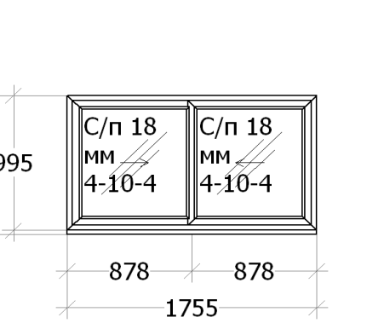
 |  |  |  | Наименование: |  | Конструкция 3 1755 x 1025 - 1 шт.
 |  |  |  | Цвет: | 1 стор Наруж |  |  |  | Серия: |  | Sliding
 |  |  |  | Остекление: |  |  |  | С/п 18 мм 4-10-4;
 |  |  |  | Площадь м.кв.: |  |  |  | 1.799
 |  |  |  | Стоимость: |  |  |  | 150.96
 |  |  |  | Сумма: |  |  |  | 150.96
 |  |  |  | Наименование |  |  |  |  |  | Кол-во
 |  |  |  | 142 Подставочный профиль 30 мм, м/п. |  |  |  |  |  | 1.755
 |  |  |  | Ролик Roto Sliding 17 мм, шт. |  |  |  |  |  | 4

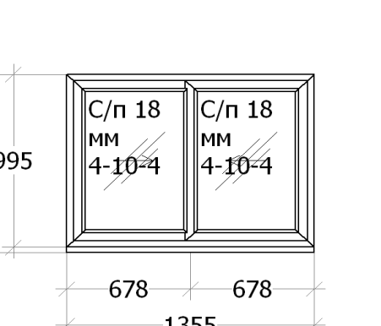
 |  |  |  | Наименование: |  | Конструкция 4 1355 x 1025 - 1 шт.
 |  |  |  | Цвет: | 1 стор Наруж |  |  |  | Серия: |  | Sliding
 |  |  |  | Остекление: |  |  |  | С/п 18 мм 4-10-4;
 |  |  |  | Площадь м.кв.: |  |  |  | 1.389
 |  |  |  | Стоимость: |  |  |  | 176.8
 |  |  |  | Сумма: |  |  |  | 176.8
 |  |  |  | Наименование |  |  |  |  |  | Кол-во
 |  |  |  | 142 Подставочный профиль 30 мм, м/п. |  |  |  |  |  | 1.355
 |  |  |  | Ролик Roto Sliding 17 мм, шт. |  |  |  |  |  | 4
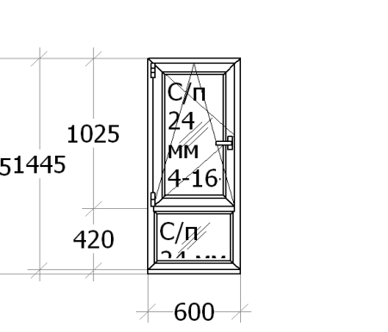
 |  |  |  | Наименование: |  | Конструкция 5 600 x 1475 - 1 шт.
 |  |  |  | Цвет: | 1 стор Наруж |  |  |  | Серия: |  | Внешнее уплотнение
 |  |  |  | Остекление: |  |  |  | С/п 24 мм 4-16-4;
 |  |  |  | Площадь м.кв.: |  |  |  | 0.885
 |  |  |  | Стоимость: |  |  |  | 85
 |  |  |  | Сумма: |  |  |  | 85
 |  |  |  | Наименование |  |  |  |  |  | Кол-во
 |  |  |  | 142 Подставочный профиль 30 мм, м/п. |  |  |  |  |  | 0.6
 |  |  |  | П/О запор фикс NT 801-1000 ручка 413мм, шт. |  |  |  |  |  | 1
 |  |  |  | Блокировщик откидывания NT, шт. |  |  |  |  |  | 1
 |  |  |  | Ручка оконная Hoppe, Белый, шт. |  |  |  |  |  | 1
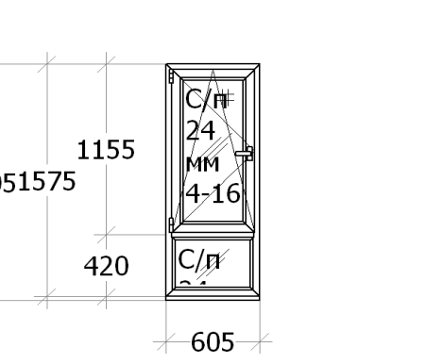
 |  |  |  | Наименование: |  | Конструкция 6 605 x 1605 - 1 шт.
 |  |  |  | Цвет: | 1 стор Наруж |  |  |  | Серия: |  | Внешнее уплотнение
 |  |  |  | Остекление: |  |  |  | С/п 24 мм 4-16-4;
 |  |  |  | Площадь м.кв.: |  |  |  | 0.971
 |  |  |  | Стоимость: |  |  |  | 89.77
 |  |  |  | Сумма: |  |  |  | 89.77
 |  |  |  | Наименование |  |  |  |  |  | Кол-во
 |  |  |  | 142 Подставочный профиль 30 мм, м/п. |  |  |  |  |  | 0.605
 |  |  |  | П/О запор фикс NT 1001-1200 ручка 513мм, шт. |  |  |  |  |  | 1
 |  |  |  | Блокировщик откидывания NT, шт. |  |  |  |  |  | 1
 |  |  |  | Ручка оконная Hoppe, Белый, шт. |  |  |  |  |  | 1
 |  |  |  | Наименование |  |  |  |  |  | Кол-во |  | Размер
 |  |  |  | Москитная сетка KBE, Белый |  |  |  |  |  | 1 |  | 499x1079

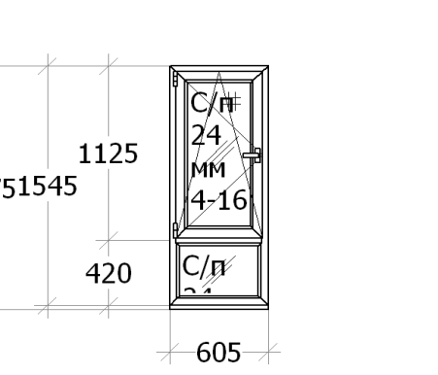
 |  |  |  | Наименование: |  | Конструкция 7 605 x 1575 - 1 шт.
 |  |  |  | Цвет: | 1 стор Наруж |  |  |  | Серия: |  | Внешнее уплотнение
 |  |  |  | Остекление: |  |  |  | С/п 24 мм 4-16-4;
 |  |  |  | Площадь м.кв.: |  |  |  | 0.953
 |  |  |  | Стоимость: |  |  |  | 88.79
 |  |  |  | Сумма: |  |  |  | 88.79
 |  |  |  | Наименование |  |  |  |  |  | Кол-во
 |  |  |  | 142 Подставочный профиль 30 мм, м/п. |  |  |  |  |  | 0.605
 |  |  |  | П/О запор фикс NT 1001-1200 ручка 513мм, шт. |  |  |  |  |  | 1
 |  |  |  | Блокировщик откидывания NT, шт. |  |  |  |  |  | 1
 |  |  |  | Ручка оконная Hoppe, Белый, шт. |  |  |  |  |  | 1
 |  |  |  | Наименование |  |  |  |  |  | Кол-во |  | Размер
 |  |  |  | Москитная сетка KBE, Белый |  |  |  |  |  | 1 |  | 499x1049

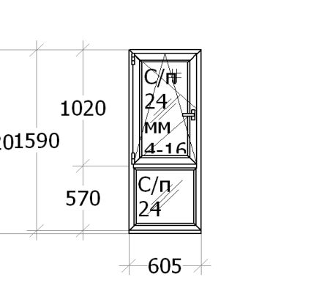
 |  |  |  | Наименование: |  | Конструкция 8 605 x 1620 - 1 шт.
 |  |  |  | Цвет: | 1 стор Наруж |  |  |  | Серия: |  | Внешнее уплотнение
 |  |  |  | Остекление: |  |  |  | С/п 24 мм 4-16-4;
 |  |  |  | Площадь м.кв.: |  |  |  | 0.98
 |  |  |  | Стоимость: |  |  |  | 85.3
 |  |  |  | Сумма: |  |  |  | 85.3
 |  |  |  | Наименование |  |  |  |  |  | Кол-во
 |  |  |  | 142 Подставочный профиль 30 мм, м/п. |  |  |  |  |  | 0.605
 |  |  |  | П/О запор фикс NT 801-1000 ручка 413мм, шт. |  |  |  |  |  | 1
 |  |  |  | Блокировщик откидывания NT, шт. |  |  |  |  |  | 1
 |  |  |  | Ручка оконная Hoppe, Белый, шт. |  |  |  |  |  | 1
 |  |  |  | Наименование |  |  |  |  |  | Кол-во |  | Размер
 |  |  |  | Москитная сетка KBE, Белый |  |  |  |  |  | 1 |  | 499x944
 |  |  |  | Наименование: |  | Конструкция 9 605 x 1620 - 1 шт.
 |  |  |  | Цвет: | 1 стор Наруж |  |  |  | Серия: |  | Внешнее уплотнение
 |  |  |  | Остекление: |  |  |  | С/п 24 мм 4-16-4;
 |  |  |  | Площадь м.кв.: |  |  |  | 0.98
 |  |  |  | Стоимость: |  |  |  | 85.3
 |  |  |  | Сумма: |  |  |  | 85.3
 |  |  |  | Наименование |  |  |  |  |  | Кол-во
 |  |  |  | 142 Подставочный профиль 30 мм, м/п. |  |  |  |  |  | 0.605
 |  |  |  | П/О запор фикс NT 801-1000 ручка 413мм, шт. |  |  |  |  |  | 1
 |  |  |  | Блокировщик откидывания NT, шт. |  |  |  |  |  | 1
 |  |  |  | Ручка оконная Hoppe, Белый, шт. |  |  |  |  |  | 1
 |  |  |  | Наименование |  |  |  |  |  | Кол-во |  | Размер
 |  |  |  | Москитная сетка KBE, Белый |  |  |  |  |  | 1 |  | 499x944

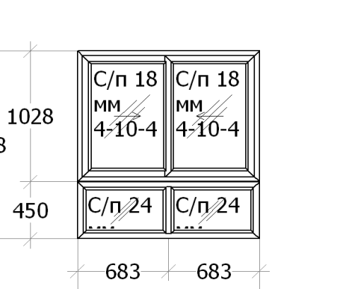
 |  |  |  | Наименование: |  | Конструкция 10 1365 x 1478 - 1 шт.
 |  |  |  | Цвет: | 1 стор Наруж |  |  |  | Серия: |  | Sliding
 |  |  |  | Остекление: |  |  |  | С/п 24 мм 4-16-4; С/п 18 мм 4-10-4;
 |  |  |  | Площадь м.кв.: |  |  |  | 2.017
 |  |  |  | Стоимость: |  |  |  | 162.24
 |  |  |  | Сумма: |  |  |  | 162.24
 |  |  |  | Наименование |  |  |  |  |  | Кол-во
 |  |  |  | Соединитель H (150), 1 стор Наруж, м/п. |  |  |  |  |  | 1.365
 |  |  |  | Ролик Roto Sliding 17 мм, шт. |  |  |  |  |  | 4

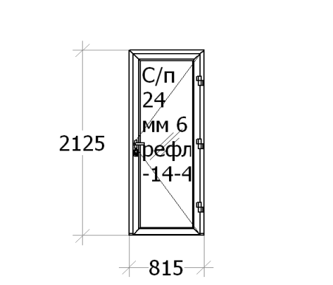
 |  |  |  | Наименование: |  | Конструкция 11 815 x 2125 - 1 шт.
 |  |  |  | Цвет: | 1 стор Наруж |  |  |  | Серия: |  | Внешнее уплотнение
 |  |  |  | Остекление: |  |  |  | С/п 24 мм 6 трипл -14-4;
 |  |  |  | Площадь м.кв.: |  |  |  | 1.732
 |  |  |  | Стоимость: |  |  |  | 287.8
 |  |  |  | Сумма: |  |  |  | 287.8
 |  |  |  | Наименование |  |  |  |  |  | Кол-во
 |  |  |  | Нажимной гарнитур Hoppe London 113/2246, Белый, шт. |  |  |  |  |  | 1
 |  |  |  | Ответная планка центр. Roto (9) под защ. пр., шт. |  |  |  |  |  | 1
 |  |  |  | Замок ROTO с защ. 25/8/16/92 25 дорн., шт. |  |  |  |  |  | 1
 |  |  |  | ROTO-90 кг петля на м/к дверь 318, Белый, шт. |  |  |  |  |  | 3

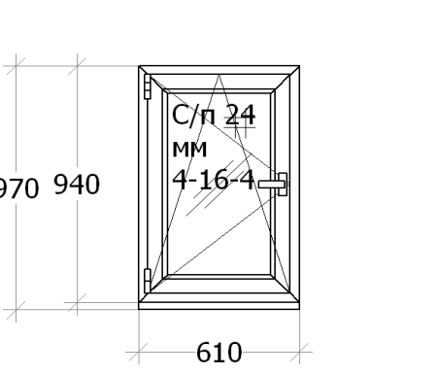
 |  |  |  | Наименование: |  | Конструкция 12 610 x 970 - 1 шт.
 |  |  |  | Цвет: | 1 стор Наруж |  |  |  | Серия: |  | Внешнее уплотнение
 |  |  |  | Остекление: |  |  |  | С/п 24 мм 4-16-4;
 |  |  |  | Площадь м.кв.: |  |  |  | 0.592
 |  |  |  | Стоимость: |  |  |  | 65.21
 |  |  |  | Сумма: |  |  |  | 65.21
 |  |  |  | Наименование |  |  |  |  |  | Кол-во
 |  |  |  | 142 Подставочный профиль 30 мм, м/п. |  |  |  |  |  | 0.61
 |  |  |  | П/О запор фикс NT 801-1000 ручка 413мм, шт. |  |  |  |  |  | 1
 |  |  |  | Блокировщик откидывания NT, шт. |  |  |  |  |  | 1
 |  |  |  | Ручка оконная Hoppe, Белый, шт. |  |  |  |  |  | 1
 |  |  |  | Наименование |  |  |  |  |  | Кол-во |  | Размер
 |  |  |  | Москитная сетка KBE, Белый |  |  |  |  |  | 1 |  | 504x842

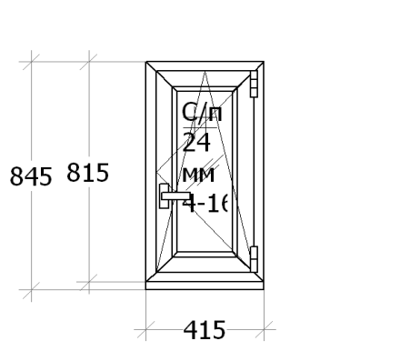
 |  |  |  | Наименование: |  | Конструкция 13 415 x 845 - 1 шт.
 |  |  |  | Цвет: | 1 стор Наруж |  |  |  | Серия: |  | Внешнее уплотнение
 |  |  |  | Остекление: |  |  |  | С/п 24 мм 4-16-4;
 |  |  |  | Площадь м.кв.: |  |  |  | 0.351
 |  |  |  | Стоимость: |  |  |  | 54.05
 |  |  |  | Сумма: |  |  |  | 54.05
 |  |  |  | Наименование |  |  |  |  |  | Кол-во
 |  |  |  | 142 Подставочный профиль 30 мм, м/п. |  |  |  |  |  | 0.415
 |  |  |  | П/О запор фикс NT 601-800 ручка 263мм, шт. |  |  |  |  |  | 1
 |  |  |  | Блокировщик откидывания NT, шт. |  |  |  |  |  | 1
 |  |  |  | Ручка оконная Hoppe, Белый, шт. |  |  |  |  |  | 1
 |  |  |  | Наименование |  |  |  |  |  | Кол-во |  | Размер
 |  |  |  | Москитная сетка KBE, Белый |  |  |  |  |  | 1 |  | 309x717

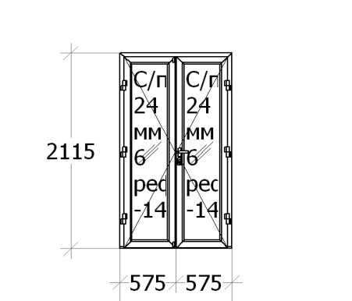
 |  |  |  | Наименование: |  | Конструкция 14 1150 x 2115 - 1 шт.
 |  |  |  | Цвет: | 1 стор Наруж |  |  |  | Серия: |  | Внешнее уплотнение
 |  |  |  | Остекление: |  |  |  | С/п 24 мм 6 трипл -14-4;
 |  |  |  | Площадь м.кв.: |  |  |  | 2.432
 |  |  |  | Стоимость: |  |  |  | 464.64
 |  |  |  | Сумма: |  |  |  | 464.64
 |  |  |  | Наименование |  |  |  |  |  | Кол-во
 |  |  |  | Нажимной гарнитур Hoppe London 113/2246, Белый, шт. |  |  |  |  |  | 1
 |  |  |  | Шпингалет NT/СS, дверной, шт. |  |  |  |  |  | 2
 |  |  |  | Ответная планка центр. Roto (9) под защ. пр., шт. |  |  |  |  |  | 1
 |  |  |  | Замок ROTO с защ. 25/8/16/92 25 дорн., шт. |  |  |  |  |  | 1
 |  |  |  | ROTO-90 кг петля на м/к дверь 318, Белый, шт. |  |  |  |  |  | 6
 |  |  |  | 734.03 Штульп/Створка 65 мм с упл, 1 стор Наруж, м/п. |  |  |  |  |  | 1.986

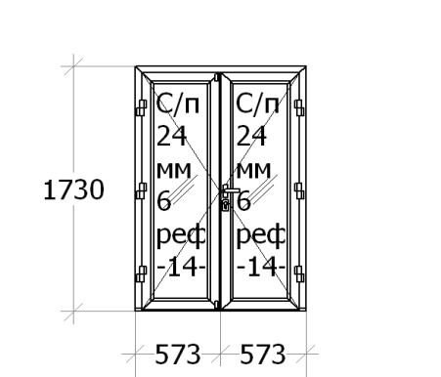
 |  |  |  | Наименование: |  | Конструкция 15 1145 x 1730 - 1 шт.
 |  |  |  | Цвет: | 1 стор Наруж |  |  |  | Серия: |  | Внешнее уплотнение
 |  |  |  | Остекление: |  |  |  | С/п 24 мм 6 трипл -14-4;
 |  |  |  | Площадь м.кв.: |  |  |  | 1.981
 |  |  |  | Стоимость: |  |  |  | 416.88
 |  |  |  | Сумма: |  |  |  | 416.88
 |  |  |  | Наименование |  |  |  |  |  | Кол-во
 |  |  |  | Нажимной гарнитур Hoppe London 113/2246, Белый, шт. |  |  |  |  |  | 1
 |  |  |  | Шпингалет NT/СS, дверной, шт. |  |  |  |  |  | 2
 |  |  |  | Ответная планка центр. Roto на штульп под защелку пр., шт. |  |  |  |  |  | 1
 |  |  |  | Замок ROTO с защ. 25/8/16/92 25 дорн., шт. |  |  |  |  |  | 1
 |  |  |  | ROTO-90 кг петля на м/к дверь 318, Белый, шт. |  |  |  |  |  | 6
 |  |  |  | 734.03 Штульп/Створка 65 мм с упл, 1 стор Наруж, м/п. |  |  |  |  |  | 1.601

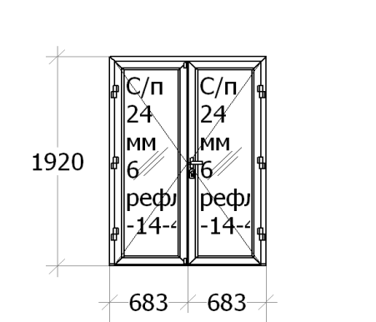
 |  |  |  | Наименование: |  | Конструкция 16 1365 x 1920 - 1 шт.
 |  |  |  | Цвет: | 1 стор Наруж |  |  |  | Серия: |  | Внешнее уплотнение
 |  |  |  | Остекление: |  |  |  | С/п 24 мм 6 трипл -14-4;
 |  |  |  | Площадь м.кв.: |  |  |  | 2.621
 |  |  |  | Стоимость: |  |  |  | 471.89
 |  |  |  | Сумма: |  |  |  | 471.89
 |  |  |  | Наименование |  |  |  |  |  | Кол-во
 |  |  |  | Нажимной гарнитур Hoppe London 113/2246, Белый, шт. |  |  |  |  |  | 1
 |  |  |  | Шпингалет NT/СS, дверной, шт. |  |  |  |  |  | 2
 |  |  |  | Ответная планка центр. Roto на штульп под защелку пр., шт. |  |  |  |  |  | 1
 |  |  |  | Замок ROTO с защ. 25/8/16/92 25 дорн., шт. |  |  |  |  |  | 1
 |  |  |  | ROTO-90 кг петля на м/к дверь 318, Белый, шт. |  |  |  |  |  | 6
 |  |  |  | 734.03 Штульп/Створка 65 мм с упл, 1 стор Наруж, м/п. |  |  |  |  |  | 1.79

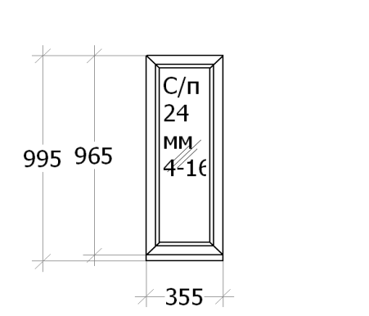
 |  |  |  | Наименование: |  | Конструкция 17 355 x 995 - 1 шт.
 |  |  |  | Цвет: | 1 стор Наруж |  |  |  | Серия: |  | Внешнее уплотнение
 |  |  |  | Остекление: |  |  |  | С/п 24 мм 4-16-4;
 |  |  |  | Площадь м.кв.: |  |  |  | 0.353
 |  |  |  | Стоимость: |  |  |  | 20.72
 |  |  |  | Сумма: |  |  |  | 20.72
 |  |  |  | Наименование |  |  |  |  |  | Кол-во
 |  |  |  | 142 Подставочный профиль 30 мм, м/п. |  |  |  |  |  | 0.355

 |  |  |  | Наименование: |  | Конструкция 18 355 x 995 - 1 шт.
 |  |  |  | Цвет: | 1 стор Наруж |  |  |  | Серия: |  | Внешнее уплотнение
 |  |  |  | Остекление: |  |  |  | С/п 24 мм 4-16-4;
 |  |  |  | Площадь м.кв.: |  |  |  | 0.353
 |  |  |  | Стоимость: |  |  |  | 20.72
 |  |  |  | Сумма: |  |  |  | 20.72
 |  |  |  | Наименование |  |  |  |  |  | Кол-во
 |  |  |  | 142 Подставочный профиль 30 мм, м/п. |  |  |  |  |  | 0.355

 |  |  |  | Наименование: |  | Конструкция 19 355 x 995 - 1 шт.
 |  |  |  | Цвет: | 1 стор Наруж |  |  |  | Серия: |  | Внешнее уплотнение
 |  |  |  | Остекление: |  |  |  | С/п 24 мм 4-16-4;
 |  |  |  | Площадь м.кв.: |  |  |  | 0.353
 |  |  |  | Стоимость: |  |  |  | 20.72
 |  |  |  | Сумма: |  |  |  | 20.72
 |  |  |  | Наименование |  |  |  |  |  | Кол-во
 |  |  |  | 142 Подставочный профиль 30 мм, м/п. |  |  |  |  |  | 0.355
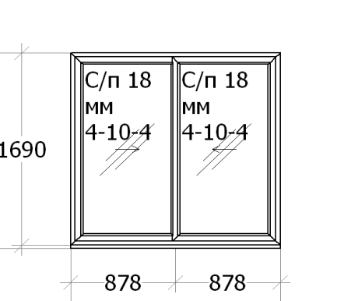
 |  |  |  | Наименование: |  | Конструкция 20 1755 x 1720 - 1 шт.
 |  |  |  | Цвет: | 1 стор Наруж |  |  |  | Серия: |  | Sliding
 |  |  |  | Остекление: |  |  |  | С/п 18 мм 4-10-4;
 |  |  |  | Площадь м.кв.: |  |  |  | 3.019
 |  |  |  | Стоимость: |  |  |  | 216.98
 |  |  |  | Сумма: |  |  |  | 216.98
 |  |  |  | Наименование |  |  |  |  |  | Кол-во |  | Стоимость
 |  |  |  | 142 Подставочный профиль 30 мм, м/п. |  |  |  |  |  | 1.755 |  | 0
 |  |  |  | 220 Анкер монтажный для 707, 306, шт. |  |  |  |  |  | 170 |  | 15.81
 |  |  |  | Ролик Roto Sliding 17 мм, шт. |  |  |  |  |  | 4 |  | 0

